freq analysis
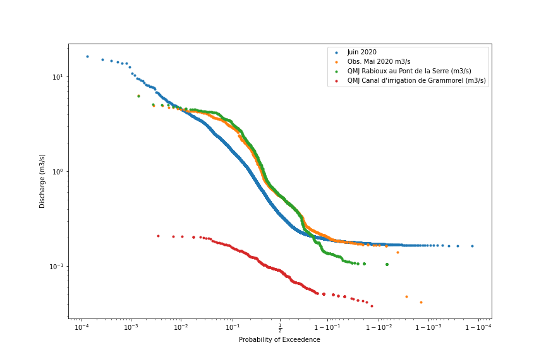
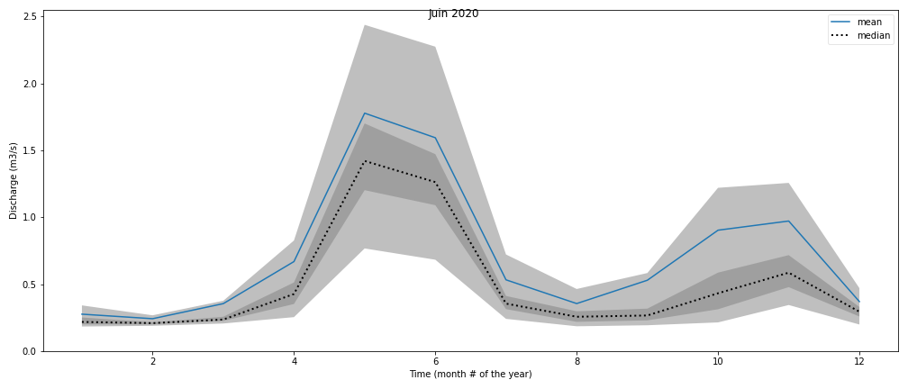
 | Juin 2020 | Obs. Mai 2020 m3/s | QMJ Rabioux au Pont de la Serre (m3/s) | QMJ Canal d'irrigation de Grammorel (m3/s)
count | 7579 | 705 | 719 | 285
mean | 0.71553979605 | 1.0298397163 | 1.0951446453 | 0.094421052632
std | 0.98787923967 | 1.1096156819 | 1.2162766651 | 0.042237819049
min | 0.16239879212 | 0.038 | 0.105 | 0
25% | 0.22190441511 | 0.297 | 0.2545 | 0.061
50% | 0.35053633391 | 0.55 | 0.557 | 0.09
75% | 0.78061067736 | 1.286 | 1.4725 | 0.121
max | 16.430219296 | 6.372 | 6.231 | 0.209

